상품제안서
에이치링 OTG C타입 USB 2.0 메모리(16GB~128GB) | 상품코드: S40443

 |  |  |  |  |  |  | 02-713-8555 | www.synergygift.co.kr
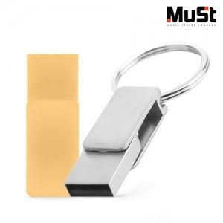

【상세/제작정보】

【인쇄/포장옵션】 | 레이저 / 포장지포장

【공급단가】 | 수량 | 100~ | 300~ | 500~ | 1,000~ | 3,000~
*VAT별도 | 16GB | 5,450원 | 5,320원 | 5,100원 | 4,970원 | 4,840원
 | 32GB | 6,130원 | 5,980원 | 5,740원 | 5,590원 | 5,440원
 | 64GB | 8,380원 | 8,180원 | 7,850원 | 7,640원 | 7,440원
 | 128GB | 10,680원 | 10,420원 | 9,990원 | 9,740원 | 9,480원

【상품 URL】 | https://www.synergygift.co.kr:443/src/goods_detail.php?gdno=40443

